BYD100-DDT
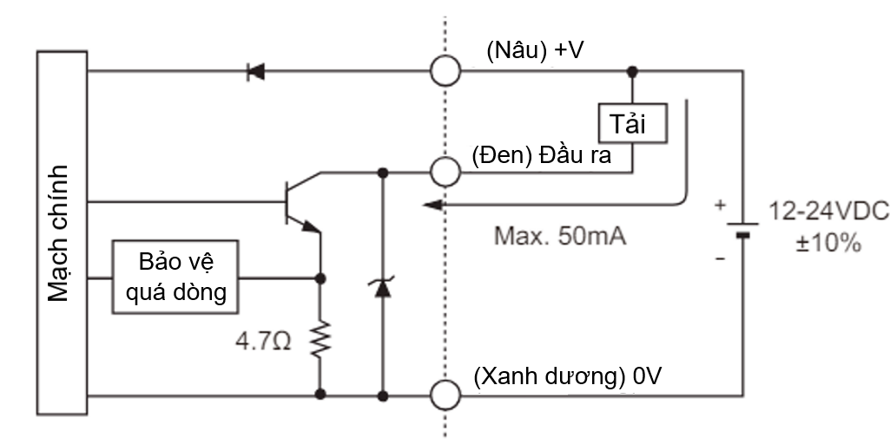

Mã cảm biến | BYD100-DDT
Thiết kế ngõ ra | Digital output, NPN
Điện áp hoạt động | 12 - 24VDC
Dòng điện tiêu thụ | < 35mA
Thời gian đáp ứng | 3ms
Khoảng cách phát hiện | 100 mm
Nguồn sáng | Ánh sáng hồng ngoại
Đèn báo (LED) | Ngõ ra: đèn LED màu đỏ Có vật: đèn sáng Không có vật: đèn tắt

Mã cảm biến | BYD100-DDT | Mã cảm biến | BYD100-DDT | Mã cảm biến | BYD100-DDT
Thiết kế ngõ ra | Digital output, NPN | Thiết kế ngõ ra | Digital output, NPN | Thiết kế ngõ ra | Digital output, NPN
Địa chỉ PLC | X35: S1 Pass Dry Sys-2 Snr | Địa chỉ PLC | X33: S1 Pass Dry Sys-1 Snr | Địa chỉ PLC | X35: S2 Pass Station-2 Snr
Điện áp hoạt động | 12 - 24VDC | Điện áp hoạt động | 12 - 24VDC | Điện áp hoạt động | 12 - 24VDC
Dòng điện tiêu thụ | < 35mA | Dòng điện tiêu thụ | < 35mA | Dòng điện tiêu thụ | < 35mA
Thời gian đáp ứng | 3ms | Thời gian đáp ứng | 3ms | Thời gian đáp ứng | 3ms
Khoảng cách phát hiện | 100 mm | Khoảng cách phát hiện | 100 mm | Khoảng cách phát hiện | 100 mm
Nguồn sáng | Ánh sáng hồng ngoại | Nguồn sáng | Ánh sáng hồng ngoại | Nguồn sáng | Ánh sáng hồng ngoại
Đèn báo (LED) | Ngõ ra: đèn LED màu đỏ Có vật: đèn sáng Không có vật: đèn tắt | Đèn báo (LED) | Ngõ ra: đèn LED màu đỏ Có vật: đèn sáng Không có vật: đèn tắt | Đèn báo (LED) | Ngõ ra: đèn LED màu đỏ Có vật: đèn sáng Không có vật: đèn tắt

Mã cảm biến | BYD100-DDT
Thiết kế ngõ ra | Digital output, NPN
Địa chỉ PLC | X23: S2 EPS Tray Presence Chk Snr
Điện áp hoạt động | 12 - 24VDC
Dòng điện tiêu thụ | < 35mA
Thời gian đáp ứng | 3ms
Khoảng cách phát hiện | 100 mm
Nguồn sáng | Ánh sáng hồng ngoại
Đèn báo (LED) | Ngõ ra: đèn LED màu đỏ Có vật: đèn sáng Không có vật: đèn tắt

PRCM12-4DN
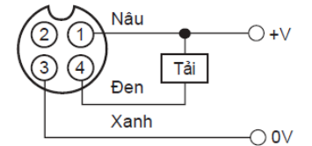

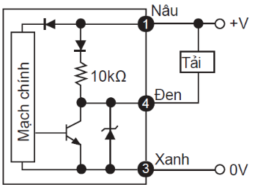
Mã cảm biến | PRCM12-4DN
Thiết kế ngõ ra | Digital output, NPN
Điện áp hoạt động | 12 - 24VDC
Dòng điện tiêu thụ | < 10mA
Thời gian đáp ứng | 2ms
Khoảng cách phát hiện | 4mm

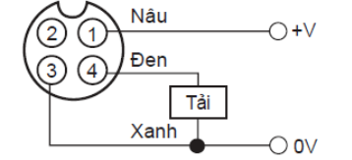
 |  | Mã cảm biến | PRCM12-4DN
 |  | Thiết kế ngõ ra | Digital output, NPN
 |  | Địa chỉ PLC | X13: S1 Drying-2 Chk Pos Snr
 |  | Điện áp hoạt động | 12 - 24VDC
 |  | Dòng điện tiêu thụ | < 10mA
 |  | Thời gian đáp ứng | 2ms
 |  | Khoảng cách phát hiện | 4mm
 |  |  |  | Mã cảm biến | PRCM12-4DN
 |  |  |  | Thiết kế ngõ ra | Digital output, NPN
 |  |  |  | Địa chỉ PLC | X14: S1 Chem Spray Tray Pos Chk 1 X15: S1 Chem Spray Tray Pos Chk 2 X16: S1 Chem Spray Tray Pos Chk 3 X17: S1 Chem Spray Tray Pos Chk 4 X20: S1 Chem Spray Tray Pos Chk 5
 |  |  |  | Điện áp hoạt động | 12 - 24VDC
 |  |  |  | Dòng điện tiêu thụ | < 10mA
 |  |  |  | Thời gian đáp ứng | 2ms
 |  |  |  | Khoảng cách phát hiện | 4mm

 |  | Mã cảm biến | PRCM12-4DN
 |  | Thiết kế ngõ ra | Digital output, NPN
 |  | Địa chỉ PLC | X0: S2 QTY Tray Holding For Cap Gripping Snr
 |  | Điện áp hoạt động | 12 - 24VDC
 |  | Dòng điện tiêu thụ | < 10mA
 |  | Thời gian đáp ứng | 2ms
 |  | Khoảng cách phát hiện | 4mm

 |  | Mã cảm biến | PRCM12-4DN
 |  | Thiết kế ngõ ra | Digital output, NPN
 |  | Địa chỉ PLC | X15: S2 QTY Tray Holding For Tray Change Snr
 |  | Điện áp hoạt động | 12 - 24VDC
 |  | Dòng điện tiêu thụ | < 10mA
 |  | Thời gian đáp ứng | 2ms
 |  | Khoảng cách phát hiện | 4mm

 |  | Mã cảm biến | PRCM12-4DN
 |  | Thiết kế ngõ ra | Digital output, NPN
 |  | Địa chỉ PLC | X1: S3 QTY Tray Holding For Cap Gripping Snr
 |  | Điện áp hoạt động | 12 - 24VDC
 |  | Dòng điện tiêu thụ | < 10mA
 |  | Thời gian đáp ứng | 2ms
 |  | Khoảng cách phát hiện | 4mm

 |  | Mã cảm biến | PRCM12-4DN
 |  | Thiết kế ngõ ra | Digital output, NPN
 |  | Địa chỉ PLC | X15: S3 QTY Tray Holding For Tray Change Snr
 |  | Điện áp hoạt động | 12 - 24VDC
 |  | Dòng điện tiêu thụ | < 10mA
 |  | Thời gian đáp ứng | 2ms
 |  | Khoảng cách phát hiện | 4mm

 |  | Mã cảm biến | PRCM12-4DN
 |  | Thiết kế ngõ ra | Digital output, NPN
 |  | Địa chỉ PLC | X21: S1 Drying-1 Chk Pos Snr
 |  | Điện áp hoạt động | 12 - 24VDC
 |  | Dòng điện tiêu thụ | < 10mA
 |  | Thời gian đáp ứng | 2ms
 |  | Khoảng cách phát hiện | 4mm

BRQM100-DDTA
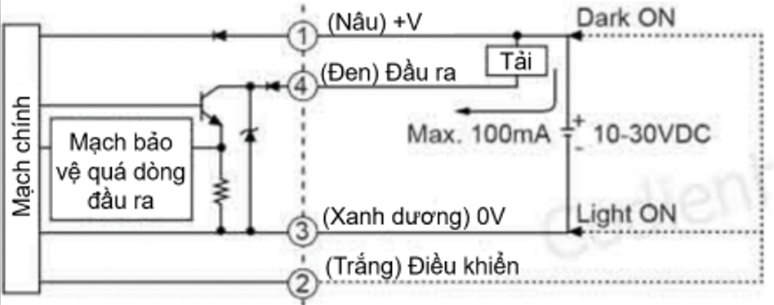
Mã cảm biến | BRQM100-DDTA
Thiết kế ngõ ra | Digital output, NPN
Điện áp hoạt động | 10 - 30VDC
Dòng điện tiêu thụ | ≤ 30mA
Thời gian đáp ứng | ≤ 1ms
Khoảng cách phát hiện | 100 mm
Nguồn sáng | Ánh sáng hồng ngoại
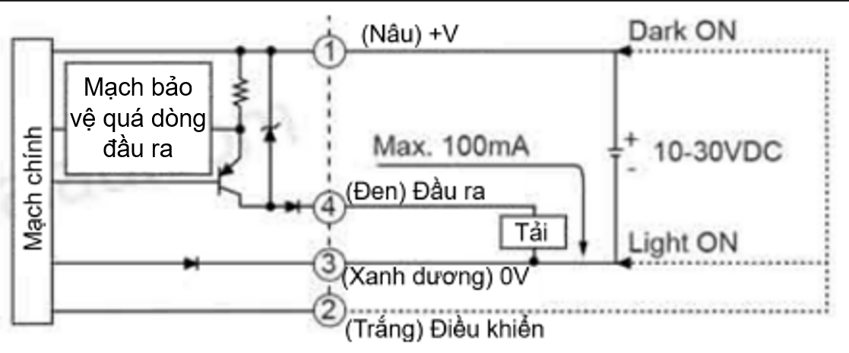
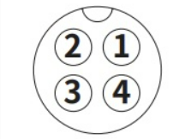
Đèn báo (LED) | Ngõ ra: đèn LED màu vàng Vận hành ổn định: đèn LED màu xanh lá

Mã cảm biến | BRQM100-DDTA
Thiết kế ngõ ra | Digital output, NPN
Địa chỉ PLC | X44: S3 EPS Tray Prese To Active Camera Snr
Điện áp hoạt động | 10 - 30VDC
Dòng điện tiêu thụ | ≤ 30mA
Thời gian đáp ứng | ≤ 1ms
Khoảng cách phát hiện | 100 mm
Nguồn sáng | Ánh sáng hồng ngoại
Đèn báo (LED) | Ngõ ra: đèn LED màu vàng Vận hành ổn định: đèn LED màu xanh lá

